ALO.1
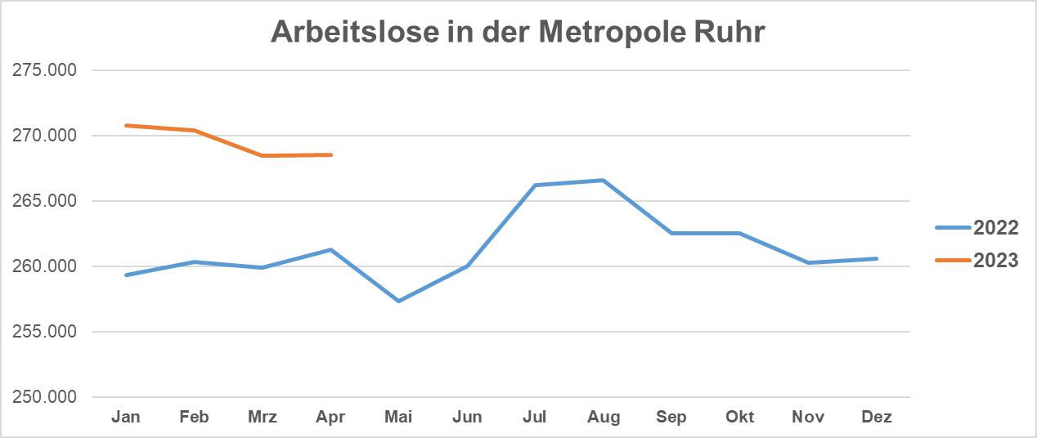
ALO.1 | Arbeitslose in der Metropole Ruhr
 | Überblick
 | Stand: 30.04.2024

 | Arbeitslosenquoten insgesamt |  |  | Arbeitslose | Veränderung gegenüber
 | Apr-24 | Mar-24 | Apr-23 | Apr-24 | Mar-24 |  | Apr-23
 | % | % | % | absolut | absolut | % | absolut | %

Metropole Ruhr | 9.9 | 9.9 | 9.7 | 268,472 | 16 | 0.0 | 7,232 | 2.8
NRW | 7.5 | 7.5 | 7.2 | 743,074 | 2,692 | 0.4 | 35,408 | 5.0
NRW ohne Metropole Ruhr | 6.6 | 6.6 | 6.3 | 474,602 | 2,676 | 6.3 | 28,176 | 6.3

Quelle: Bundesagentur für Arbeit
Bearbeitung: Regionalstatistik Ruhr.

